LevelC_电能量市场出清电价
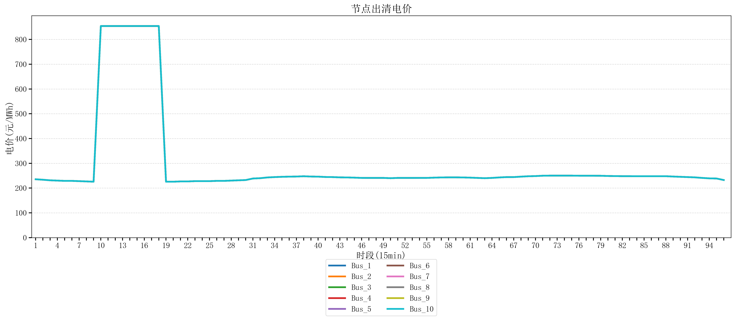
节点编号 | 电价类型 | 时段1 | 时段2 | 时段3 | 时段4 | 时段5 | 时段6 | 时段7 | 时段8 | 时段9 | 时段10 | 时段11 | 时段12 | 时段13 | 时段14 | 时段15 | 时段16 | 时段17 | 时段18 | 时段19 | 时段20 | 时段21 | 时段22 | 时段23
id | price_type | t1 | t2 | t3 | t4 | t5 | t6 | t7 | t8 | t9 | t10 | t11 | t12 | t13 | t14 | t15 | t16 | t17 | t18 | t19 | t20 | t21 | t22 | t23
str | str | float64 | float64 | float64 | float64 | float64 | float64 | float64 | float64 | float64 | float64 | float64 | float64 | float64 | float64 | float64 | float64 | float64 | float64 | float64 | float64 | float64 | float64 | float64
Bus_1 | 电能量电价 | 235.51528 | 233.67344 | 231.30016 | 230.18632 | 229.07248 | 229.07248 | 227.95864 | 226.8448 | 225.73096 | 853.98584 | 853.98584 | 853.98584 | 853.98584 | 853.98584 | 853.98584 | 853.98584 | 853.98584 | 853.98584 | 225.73096 | 225.73096 | 226.8448 | 226.8448 | 227.95864
Bus_2 | 电能量电价 | 235.51528 | 233.67344 | 231.30016 | 230.18632 | 229.07248 | 229.07248 | 227.95864 | 226.8448 | 225.73096 | 853.98584 | 853.98584 | 853.98584 | 853.98584 | 853.98584 | 853.98584 | 853.98584 | 853.98584 | 853.98584 | 225.73096 | 225.73096 | 226.8448 | 226.8448 | 227.95864
Bus_3 | 电能量电价 | 235.51528 | 233.67344 | 231.30016 | 230.18632 | 229.07248 | 229.07248 | 227.95864 | 226.8448 | 225.73096 | 853.98584 | 853.98584 | 853.98584 | 853.98584 | 853.98584 | 853.98584 | 853.98584 | 853.98584 | 853.98584 | 225.73096 | 225.73096 | 226.8448 | 226.8448 | 227.95864
Bus_4 | 电能量电价 | 235.51528 | 233.67344 | 231.30016 | 230.18632 | 229.07248 | 229.07248 | 227.95864 | 226.8448 | 225.73096 | 853.98584 | 853.98584 | 853.98584 | 853.98584 | 853.98584 | 853.98584 | 853.98584 | 853.98584 | 853.98584 | 225.73096 | 225.73096 | 226.8448 | 226.8448 | 227.95864
Bus_5 | 电能量电价 | 235.51528 | 233.67344 | 231.30016 | 230.18632 | 229.07248 | 229.07248 | 227.95864 | 226.8448 | 225.73096 | 853.98584 | 853.98584 | 853.98584 | 853.98584 | 853.98584 | 853.98584 | 853.98584 | 853.98584 | 853.98584 | 225.73096 | 225.73096 | 226.8448 | 226.8448 | 227.95864
Bus_6 | 电能量电价 | 235.51528 | 233.67344 | 231.30016 | 230.18632 | 229.07248 | 229.07248 | 227.95864 | 226.8448 | 225.73096 | 853.98584 | 853.98584 | 853.98584 | 853.98584 | 853.98584 | 853.98584 | 853.98584 | 853.98584 | 853.98584 | 225.73096 | 225.73096 | 226.8448 | 226.8448 | 227.95864
Bus_7 | 电能量电价 | 235.51528 | 233.67344 | 231.30016 | 230.18632 | 229.07248 | 229.07248 | 227.95864 | 226.8448 | 225.73096 | 853.98584 | 853.98584 | 853.98584 | 853.98584 | 853.98584 | 853.98584 | 853.98584 | 853.98584 | 853.98584 | 225.73096 | 225.73096 | 226.8448 | 226.8448 | 227.95864
Bus_8 | 电能量电价 | 235.51528 | 233.67344 | 231.30016 | 230.18632 | 229.07248 | 229.07248 | 227.95864 | 226.8448 | 225.73096 | 853.98584 | 853.98584 | 853.98584 | 853.98584 | 853.98584 | 853.98584 | 853.98584 | 853.98584 | 853.98584 | 225.73096 | 225.73096 | 226.8448 | 226.8448 | 227.95864
Bus_9 | 电能量电价 | 235.51528 | 233.67344 | 231.30016 | 230.18632 | 229.07248 | 229.07248 | 227.95864 | 226.8448 | 225.73096 | 853.98584 | 853.98584 | 853.98584 | 853.98584 | 853.98584 | 853.98584 | 853.98584 | 853.98584 | 853.98584 | 225.73096 | 225.73096 | 226.8448 | 226.8448 | 227.95864
Bus_10 | 电能量电价 | 235.51528 | 233.67344 | 231.30016 | 230.18632 | 229.07248 | 229.07248 | 227.95864 | 226.8448 | 225.73096 | 853.98584 | 853.98584 | 853.98584 | 853.98584 | 853.98584 | 853.98584 | 853.98584 | 853.98584 | 853.98584 | 225.73096 | 225.73096 | 226.8448 | 226.8448 | 227.95864
Bus_11 | 电能量电价 | 235.51528 | 233.67344 | 231.30016 | 230.18632 | 229.07248 | 229.07248 | 227.95864 | 226.8448 | 225.73096 | 853.98584 | 853.98584 | 853.98584 | 853.98584 | 853.98584 | 853.98584 | 853.98584 | 853.98584 | 853.98584 | 225.73096 | 225.73096 | 226.8448 | 226.8448 | 227.95864
Bus_12 | 电能量电价 | 235.51528 | 233.67344 | 231.30016 | 230.18632 | 229.07248 | 229.07248 | 227.95864 | 226.8448 | 225.73096 | 853.98584 | 853.98584 | 853.98584 | 853.98584 | 853.98584 | 853.98584 | 853.98584 | 853.98584 | 853.98584 | 225.73096 | 225.73096 | 226.8448 | 226.8448 | 227.95864
Bus_13 | 电能量电价 | 235.51528 | 233.67344 | 231.30016 | 230.18632 | 229.07248 | 229.07248 | 227.95864 | 226.8448 | 225.73096 | 853.98584 | 853.98584 | 853.98584 | 853.98584 | 853.98584 | 853.98584 | 853.98584 | 853.98584 | 853.98584 | 225.73096 | 225.73096 | 226.8448 | 226.8448 | 227.95864
Bus_14 | 电能量电价 | 235.51528 | 233.67344 | 231.30016 | 230.18632 | 229.07248 | 229.07248 | 227.95864 | 226.8448 | 225.73096 | 853.98584 | 853.98584 | 853.98584 | 853.98584 | 853.98584 | 853.98584 | 853.98584 | 853.98584 | 853.98584 | 225.73096 | 225.73096 | 226.8448 | 226.8448 | 227.95864
Bus_15 | 电能量电价 | 235.51528 | 233.67344 | 231.30016 | 230.18632 | 229.07248 | 229.07248 | 227.95864 | 226.8448 | 225.73096 | 853.98584 | 853.98584 | 853.98584 | 853.98584 | 853.98584 | 853.98584 | 853.98584 | 853.98584 | 853.98584 | 225.73096 | 225.73096 | 226.8448 | 226.8448 | 227.95864
Bus_16 | 电能量电价 | 235.51528 | 233.67344 | 231.30016 | 230.18632 | 229.07248 | 229.07248 | 227.95864 | 226.8448 | 225.73096 | 853.98584 | 853.98584 | 853.98584 | 853.98584 | 853.98584 | 853.98584 | 853.98584 | 853.98584 | 853.98584 | 225.73096 | 225.73096 | 226.8448 | 226.8448 | 227.95864
Bus_17 | 电能量电价 | 235.51528 | 233.67344 | 231.30016 | 230.18632 | 229.07248 | 229.07248 | 227.95864 | 226.8448 | 225.73096 | 853.98584 | 853.98584 | 853.98584 | 853.98584 | 853.98584 | 853.98584 | 853.98584 | 853.98584 | 853.98584 | 225.73096 | 225.73096 | 226.8448 | 226.8448 | 227.95864
Bus_18 | 电能量电价 | 235.51528 | 233.67344 | 231.30016 | 230.18632 | 229.07248 | 229.07248 | 227.95864 | 226.8448 | 225.73096 | 853.98584 | 853.98584 | 853.98584 | 853.98584 | 853.98584 | 853.98584 | 853.98584 | 853.98584 | 853.98584 | 225.73096 | 225.73096 | 226.8448 | 226.8448 | 227.95864
Bus_19 | 电能量电价 | 235.51528 | 233.67344 | 231.30016 | 230.18632 | 229.07248 | 229.07248 | 227.95864 | 226.8448 | 225.73096 | 853.98584 | 853.98584 | 853.98584 | 853.98584 | 853.98584 | 853.98584 | 853.98584 | 853.98584 | 853.98584 | 225.73096 | 225.73096 | 226.8448 | 226.8448 | 227.95864
Bus_20 | 电能量电价 | 235.51528 | 233.67344 | 231.30016 | 230.18632 | 229.07248 | 229.07248 | 227.95864 | 226.8448 | 225.73096 | 853.98584 | 853.98584 | 853.98584 | 853.98584 | 853.98584 | 853.98584 | 853.98584 | 853.98584 | 853.98584 | 225.73096 | 225.73096 | 226.8448 | 226.8448 | 227.95864
Bus_21 | 电能量电价 | 235.51528 | 233.67344 | 231.30016 | 230.18632 | 229.07248 | 229.07248 | 227.95864 | 226.8448 | 225.73096 | 853.98584 | 853.98584 | 853.98584 | 853.98584 | 853.98584 | 853.98584 | 853.98584 | 853.98584 | 853.98584 | 225.73096 | 225.73096 | 226.8448 | 226.8448 | 227.95864
Bus_22 | 电能量电价 | 235.51528 | 233.67344 | 231.30016 | 230.18632 | 229.07248 | 229.07248 | 227.95864 | 226.8448 | 225.73096 | 853.98584 | 853.98584 | 853.98584 | 853.98584 | 853.98584 | 853.98584 | 853.98584 | 853.98584 | 853.98584 | 225.73096 | 225.73096 | 226.8448 | 226.8448 | 227.95864
Bus_23 | 电能量电价 | 235.51528 | 233.67344 | 231.30016 | 230.18632 | 229.07248 | 229.07248 | 227.95864 | 226.8448 | 225.73096 | 853.98584 | 853.98584 | 853.98584 | 853.98584 | 853.98584 | 853.98584 | 853.98584 | 853.98584 | 853.98584 | 225.73096 | 225.73096 | 226.8448 | 226.8448 | 227.95864
Bus_24 | 电能量电价 | 235.51528 | 233.67344 | 231.30016 | 230.18632 | 229.07248 | 229.07248 | 227.95864 | 226.8448 | 225.73096 | 853.98584 | 853.98584 | 853.98584 | 853.98584 | 853.98584 | 853.98584 | 853.98584 | 853.98584 | 853.98584 | 225.73096 | 225.73096 | 226.8448 | 226.8448 | 227.95864
Bus_25 | 电能量电价 | 235.51528 | 233.67344 | 231.30016 | 230.18632 | 229.07248 | 229.07248 | 227.95864 | 226.8448 | 225.73096 | 853.98584 | 853.98584 | 853.98584 | 853.98584 | 853.98584 | 853.98584 | 853.98584 | 853.98584 | 853.98584 | 225.73096 | 225.73096 | 226.8448 | 226.8448 | 227.95864
Bus_26 | 电能量电价 | 235.51528 | 233.67344 | 231.30016 | 230.18632 | 229.07248 | 229.07248 | 227.95864 | 226.8448 | 225.73096 | 853.98584 | 853.98584 | 853.98584 | 853.98584 | 853.98584 | 853.98584 | 853.98584 | 853.98584 | 853.98584 | 225.73096 | 225.73096 | 226.8448 | 226.8448 | 227.95864
Bus_27 | 电能量电价 | 235.51528 | 233.67344 | 231.30016 | 230.18632 | 229.07248 | 229.07248 | 227.95864 | 226.8448 | 225.73096 | 853.98584 | 853.98584 | 853.98584 | 853.98584 | 853.98584 | 853.98584 | 853.98584 | 853.98584 | 853.98584 | 225.73096 | 225.73096 | 226.8448 | 226.8448 | 227.95864
Bus_28 | 电能量电价 | 235.51528 | 233.67344 | 231.30016 | 230.18632 | 229.07248 | 229.07248 | 227.95864 | 226.8448 | 225.73096 | 853.98584 | 853.98584 | 853.98584 | 853.98584 | 853.98584 | 853.98584 | 853.98584 | 853.98584 | 853.98584 | 225.73096 | 225.73096 | 226.8448 | 226.8448 | 227.95864
Bus_29 | 电能量电价 | 235.51528 | 233.67344 | 231.30016 | 230.18632 | 229.07248 | 229.07248 | 227.95864 | 226.8448 | 225.73096 | 853.98584 | 853.98584 | 853.98584 | 853.98584 | 853.98584 | 853.98584 | 853.98584 | 853.98584 | 853.98584 | 225.73096 | 225.73096 | 226.8448 | 226.8448 | 227.95864
Bus_30 | 电能量电价 | 235.51528 | 233.67344 | 231.30016 | 230.18632 | 229.07248 | 229.07248 | 227.95864 | 226.8448 | 225.73096 | 853.98584 | 853.98584 | 853.98584 | 853.98584 | 853.98584 | 853.98584 | 853.98584 | 853.98584 | 853.98584 | 225.73096 | 225.73096 | 226.8448 | 226.8448 | 227.95864
Bus_31 | 电能量电价 | 235.51528 | 233.67344 | 231.30016 | 230.18632 | 229.07248 | 229.07248 | 227.95864 | 226.8448 | 225.73096 | 853.98584 | 853.98584 | 853.98584 | 853.98584 | 853.98584 | 853.98584 | 853.98584 | 853.98584 | 853.98584 | 225.73096 | 225.73096 | 226.8448 | 226.8448 | 227.95864
Bus_32 | 电能量电价 | 235.51528 | 233.67344 | 231.30016 | 230.18632 | 229.07248 | 229.07248 | 227.95864 | 226.8448 | 225.73096 | 853.98584 | 853.98584 | 853.98584 | 853.98584 | 853.98584 | 853.98584 | 853.98584 | 853.98584 | 853.98584 | 225.73096 | 225.73096 | 226.8448 | 226.8448 | 227.95864
Bus_33 | 电能量电价 | 235.51528 | 233.67344 | 231.30016 | 230.18632 | 229.07248 | 229.07248 | 227.95864 | 226.8448 | 225.73096 | 853.98584 | 853.98584 | 853.98584 | 853.98584 | 853.98584 | 853.98584 | 853.98584 | 853.98584 | 853.98584 | 225.73096 | 225.73096 | 226.8448 | 226.8448 | 227.95864
Bus_34 | 电能量电价 | 235.51528 | 233.67344 | 231.30016 | 230.18632 | 229.07248 | 229.07248 | 227.95864 | 226.8448 | 225.73096 | 853.98584 | 853.98584 | 853.98584 | 853.98584 | 853.98584 | 853.98584 | 853.98584 | 853.98584 | 853.98584 | 225.73096 | 225.73096 | 226.8448 | 226.8448 | 227.95864
Bus_35 | 电能量电价 | 235.51528 | 233.67344 | 231.30016 | 230.18632 | 229.07248 | 229.07248 | 227.95864 | 226.8448 | 225.73096 | 853.98584 | 853.98584 | 853.98584 | 853.98584 | 853.98584 | 853.98584 | 853.98584 | 853.98584 | 853.98584 | 225.73096 | 225.73096 | 226.8448 | 226.8448 | 227.95864
Bus_36 | 电能量电价 | 235.51528 | 233.67344 | 231.30016 | 230.18632 | 229.07248 | 229.07248 | 227.95864 | 226.8448 | 225.73096 | 853.98584 | 853.98584 | 853.98584 | 853.98584 | 853.98584 | 853.98584 | 853.98584 | 853.98584 | 853.98584 | 225.73096 | 225.73096 | 226.8448 | 226.8448 | 227.95864
Bus_37 | 电能量电价 | 235.51528 | 233.67344 | 231.30016 | 230.18632 | 229.07248 | 229.07248 | 227.95864 | 226.8448 | 225.73096 | 853.98584 | 853.98584 | 853.98584 | 853.98584 | 853.98584 | 853.98584 | 853.98584 | 853.98584 | 853.98584 | 225.73096 | 225.73096 | 226.8448 | 226.8448 | 227.95864
Bus_38 | 电能量电价 | 235.51528 | 233.67344 | 231.30016 | 230.18632 | 229.07248 | 229.07248 | 227.95864 | 226.8448 | 225.73096 | 853.98584 | 853.98584 | 853.98584 | 853.98584 | 853.98584 | 853.98584 | 853.98584 | 853.98584 | 853.98584 | 225.73096 | 225.73096 | 226.8448 | 226.8448 | 227.95864
Bus_39 | 电能量电价 | 235.51528 | 233.67344 | 231.30016 | 230.18632 | 229.07248 | 229.07248 | 227.95864 | 226.8448 | 225.73096 | 853.98584 | 853.98584 | 853.98584 | 853.98584 | 853.98584 | 853.98584 | 853.98584 | 853.98584 | 853.98584 | 225.73096 | 225.73096 | 226.8448 | 226.8448 | 227.95864
Bus_40 | 电能量电价 | 235.51528 | 233.67344 | 231.30016 | 230.18632 | 229.07248 | 229.07248 | 227.95864 | 226.8448 | 225.73096 | 853.98584 | 853.98584 | 853.98584 | 853.98584 | 853.98584 | 853.98584 | 853.98584 | 853.98584 | 853.98584 | 225.73096 | 225.73096 | 226.8448 | 226.8448 | 227.95864
Bus_41 | 电能量电价 | 235.51528 | 233.67344 | 231.30016 | 230.18632 | 229.07248 | 229.07248 | 227.95864 | 226.8448 | 225.73096 | 853.98584 | 853.98584 | 853.98584 | 853.98584 | 853.98584 | 853.98584 | 853.98584 | 853.98584 | 853.98584 | 225.73096 | 225.73096 | 226.8448 | 226.8448 | 227.95864
Bus_42 | 电能量电价 | 235.51528 | 233.67344 | 231.30016 | 230.18632 | 229.07248 | 229.07248 | 227.95864 | 226.8448 | 225.73096 | 853.98584 | 853.98584 | 853.98584 | 853.98584 | 853.98584 | 853.98584 | 853.98584 | 853.98584 | 853.98584 | 225.73096 | 225.73096 | 226.8448 | 226.8448 | 227.95864
Bus_43 | 电能量电价 | 235.51528 | 233.67344 | 231.30016 | 230.18632 | 229.07248 | 229.07248 | 227.95864 | 226.8448 | 225.73096 | 853.98584 | 853.98584 | 853.98584 | 853.98584 | 853.98584 | 853.98584 | 853.98584 | 853.98584 | 853.98584 | 225.73096 | 225.73096 | 226.8448 | 226.8448 | 227.95864
Bus_44 | 电能量电价 | 235.51528 | 233.67344 | 231.30016 | 230.18632 | 229.07248 | 229.07248 | 227.95864 | 226.8448 | 225.73096 | 853.98584 | 853.98584 | 853.98584 | 853.98584 | 853.98584 | 853.98584 | 853.98584 | 853.98584 | 853.98584 | 225.73096 | 225.73096 | 226.8448 | 226.8448 | 227.95864
Bus_1 | 阻塞电价 | 0 | 0 | 0 | 0 | 0 | 0 | 0 | 0 | 0 | 0 | 0 | 0 | 0 | 0 | 0 | 0 | 0 | 0 | 0 | 0 | 0 | 0 | 0
Bus_2 | 阻塞电价 | 0 | 0 | 0 | 0 | 0 | 0 | 0 | 0 | 0 | 0 | 0 | 0 | 0 | 0 | 0 | 0 | 0 | 0 | 0 | 0 | 0 | 0 | 0
...

LevelC_电力电量平衡表单
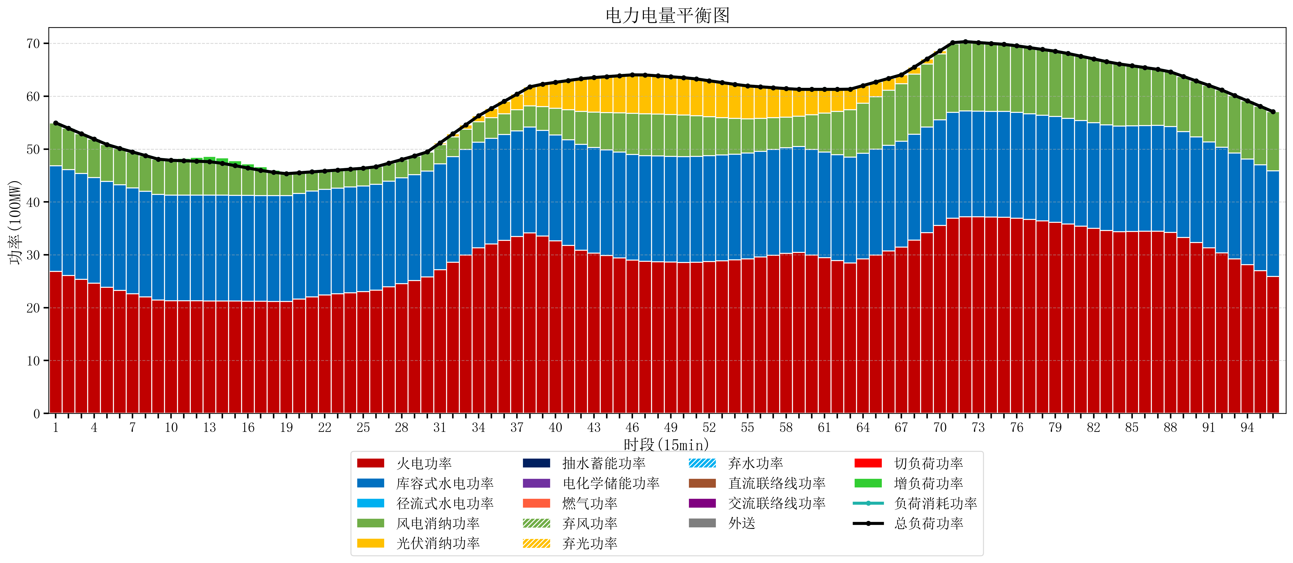
元件名称 | 时段1 | 时段2 | 时段3 | 时段4 | 时段5 | 时段6 | 时段7 | 时段8 | 时段9 | 时段10 | 时段11 | 时段12 | 时段13 | 时段14 | 时段15 | 时段16 | 时段17
name | t1 | t2 | t3 | t4 | t5 | t6 | t7 | t8 | t9 | t10 | t11 | t12 | t13 | t14 | t15 | t16 | t17
str | float64 | float64 | float64 | float64 | float64 | float64 | float64 | float64 | float64 | float64 | float64 | float64 | float64 | float64 | float64 | float64 | float64
火电功率 | 26.852725828 | 26.107735792 | 25.362745757 | 24.617755721 | 23.872765685 | 23.24757444 | 22.640353012 | 22.033131585 | 21.425910158 | 21.293639889 | 21.289307479 | 21.284975069 | 21.280642659 | 21.265373961 | 21.243074792 | 21.220775623 | 21.198476454
库容式水电功率 | 20 | 20 | 20 | 20 | 20 | 20 | 20 | 20 | 20 | 20 | 20 | 20 | 20 | 20 | 20 | 20 | 20
径流式水电功率 | 0 | 0 | 0 | 0 | 0 | 0 | 0 | 0 | 0 | 0 | 0 | 0 | 0 | 0 | 0 | 0 | 0
风电消纳功率 | 8.1 | 7.8215789474 | 7.5431578947 | 7.2647368421 | 6.9863157895 | 6.8847368421 | 6.8096842105 | 6.7346315789 | 6.6595789474 | 6.5791578947 | 6.4968421053 | 6.4145263158 | 6.3322105263 | 6.0421052632 | 5.6184210526 | 5.1947368421 | 4.7710526316
光伏消纳功率 | 0 | 0 | 0 | 0 | 0 | 0 | 0 | 0 | 0 | 0 | 0 | 0 | 0 | 0 | 0 | 0 | 0
抽水蓄能功率 | 0 | 0 | 0 | 0 | 0 | 0 | 0 | 0 | 0 | 0 | 0 | 0 | 0 | 0 | 0 | 0 | 0
电化学储能功率 | 0 | 0 | 0 | 0 | 0 | 0 | 0 | 0 | 0 | 0 | 0 | 0 | 0 | 0 | 0 | 0 | 0
燃气功率 | 0 | 0 | 0 | 0 | 0 | 0 | 0 | 0 | 0 | 0 | 0 | 0 | 0 | 0 | 0 | 0 | 0
直流联络线功率 | 0 | 0 | 0 | 0 | 0 | 0 | 0 | 0 | 0 | 0 | 0 | 0 | 0 | 0 | 0 | 0 | 0
交流联络线功率 | 0 | 0 | 0 | 0 | 0 | 0 | 0 | 0 | 0 | 0 | 0 | 0 | 0 | 0 | 0 | 0 | 0
负荷消耗功率 | 54.952725828 | 53.92931474 | 52.905903651 | 51.882492563 | 50.859081475 | 50.132311282 | 49.450037223 | 48.767763164 | 48.085489105 | 47.872797784 | 47.786149584 | 47.699501385 | 47.612853186 | 47.307479224 | 46.861495845 | 46.415512465 | 45.969529086
外送 | 0 | 0 | 0 | 0 | 0 | 0 | 0 | 0 | 0 | 0 | 0 | 0 | 0 | 0 | 0 | 0 | 0
总负荷功率 | 54.952725828 | 53.92931474 | 52.905903651 | 51.882492563 | 50.859081475 | 50.132311282 | 49.450037223 | 48.767763164 | 48.085489105 | 47.872797784 | 47.786149584 | 47.699501385 | 47.612853186 | 47.307479224 | 46.861495845 | 46.415512465 | 45.969529086
弃风功率 | 0 | 0 | 0 | 0 | 0 | 0 | 0 | 0 | 0 | 0 | 0 | 0 | 0 | 0 | 0 | 0 | 0
弃光功率 | 0 | 0 | 0 | 0 | 0 | 0 | 0 | 0 | 0 | 0 | 0 | 0 | 0 | 0 | 0 | 0 | 0
弃水功率 | 0 | 0 | 0 | 0 | 0 | 0 | 0 | 0 | 0 | 0 | 0 | 0 | 0 | 0 | 0 | 0 | 0
切负荷功率 | 0 | 0 | 0 | 0 | 0 | 0 | 0 | 0 | 0 | 0 | 0 | 0 | 0 | 0 | 0 | 0 | 0
增负荷功率 | 0 | 0 | 0 | 0 | 0 | 0 | 0 | 0 | 0 | 0.21743797682 | 0.4719268068 | 0.72641563679 | 0.98090446677 | 1.016667535 | 0.91182118492 | 0.80697483485 | 0.70212848478

